T4. PRIORIZACIÓN DE POTENCIALID
Tabla 4. Herramienta para la priorización de potencialidades

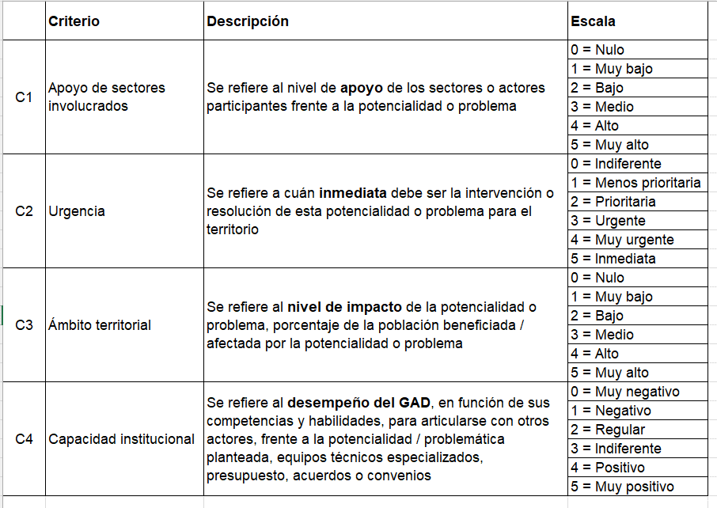
Componente | Potencialidad | CRITERIOS DE PRIORIZACIÓN |  |  |  |  |  | INICIO
 |  | C1 (Apoyo de Sectores Involucrados) | C2 (Urgencia) | C3 ( Ámbito Territorial) | C4 (Capacidad Institucional) | Sumatoria | Valoración Total (alta, media, baja)
BIOFÍSICO | Presencia de diversidad de paisajes y recursos naturales. | 4 | 2 | 4 | 4 | 14 | Alta
 | Disponibilidad de fuentes de agua en la parroquia (vertientes y quebradas) | 3 | 4 | 5 | 4 | 16 | Alta
 | Declaratoria de Áreas de Conservación Municipal de Uso Sostenibles que permite el cuidado, protección y restauración de áreas naturales. | 4 | 5 | 5 | 3 | 17 | Alta
ASENTAMIENTOS HUMANOS, MOVILIDAD Y ENERGÍA | Se cuenta con un proyecto definitivo que permitirá el asfaltado del tramo de la vía que conecta a la cabecera parroquial con la vía Panamericana. | 4 | 4 | 5 | 3 | 16 | Alta
 | Presencia de la vía principal que conecta dos provincias (Loja y el Oro), facilitando el transporte de bienes y servicios. | 1 | 2 | 2 | 2 | 7 | Baja
SOCIO CULTURAL | Disponibilidad de lugares para propiciar el ecoturismo. (Inguna, la Chora, San José, Quebrada el Verde, puente patrimonial) | 3 | 3 | 5 | 4 | 15 | Alta
 | Desarrollo del Festival de la Piña de Oro. | 3 | 3 | 4 | 4 | 14 | Media
 | Contar con Infraestructura pública (deportiva y recreativa). | 4 | 3 | 4 | 4 | 15 | Alta
 | Desarrollo de Festividades religiosas | 4 | 3 | 5 | 4 | 16 | Alta
 | Punto Digital Gratuito "Zambi", que brinda varios servicios que integran a la sociedad, fomentando el constante aprendizaje y promoviendo el buen uso del tiempo libre. | 3 | 2 | 4 | 2 | 11 | Media
 | Existencia de número considerable de profesionales locales. | 1 | 2 | 2 | 2 | 7 | Baja
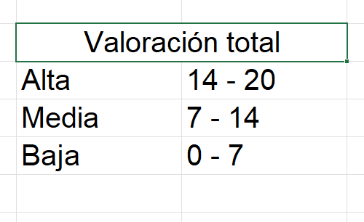
ECONOMICO PRODUCTIVO | Suelos con aptitud agricola para la producción diversificada (café, guineo, piña, citricos, etc) | 4 | 4 | 4 | 3 | 15 | Alta
 | Presencia de Huertos Familiares en las diferentes parcelas de los habitantes. | 3 | 3 | 5 | 4 | 15 | Alta
 | Se cuenta con proyectos de autoconsumo (crianza de pollos, tilapias, etc.) | 3 | 4 | 5 | 4 | 16 | Alta
POLÍTICO INSTITUCIONAL | Disponibilidad de Presupuesto Participativo. | 2 | 3 | 5 | 3 | 13 | Medio
 | Participación activa y democrática de la ciudadanía en toma de decisiones. | 3 | 3 | 5 | 4 | 15 | Alta

